Hoja1
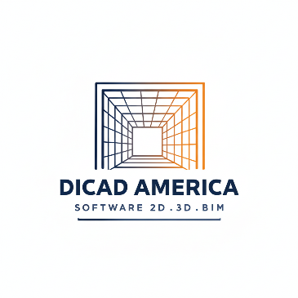
DICAD AMERICA SAS
Agustín Piaggio 822, Mz.: 24
Córdoba
CP: 5014
Argentina
CUIT: 30-71910189-1

CLIENTE:
EMPRESA:
TELEFONO:

Responsable | Fecha | Cotiz. N° | Moneda | Condicion del pago | Fecha limite

Concepto | Descripción | Cantidad | Precio Un. | Descuento | Importe

 |  |  |  |  | Subtotal Br.
 |  |  |  |  | Descuento
 |  |  |  |  | Gastos adm.(5%)
 |  |  |  |  | Total a pagar

Observaciones:

Para aceptar la propuesta firme aquí y envíelo de vuelta:

 | ¡Gracias por confiar en nosotros!

